상품제안서
48절 PP기자수첩 | 상품코드: F18303

 |  |  |  |  |  |  | 02-412-0044 | www.easy1.co.kr
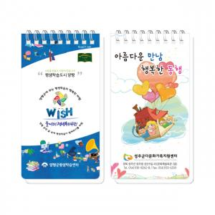

【상세/제작정보】 | * 1천부이상 수첩내지 1도 인쇄 가능 + 50원

【인쇄/포장옵션】 | 풀칼라, 기타 / 포장불가능

【공급단가】 | 수량 | 300~ | 500~ | 1,000~ | 3,000~ | 5,000~
*VAT별도 | 단가 | 1,200원 | 1,160원 | 1,110원 | 1,070원 | 1,030원

【상품 URL】 | https://dev.easy1.co.kr:443/src/goods_detail.php?gdno=18303

